Sheet1
功能描述 | 登录
用例目的 | 测试登录功能是否完善
前提条件 | 成功进入登录页面
输入/动作 |  | 期望输出/响应 | 实际情况
用户ID：admin 密码：123 登录方式：管理员 |  | 登录成功 | 登录成功
用户ID：1001 密码：123 登录方式：普通用户 |  | 用户名或密码错误 | 用户名或密码错误
用户ID：1001 密码： 登录方式：管理员 |  | 用户名或密码错误 | 用户名或密码错误
用户ID： 密码：123 登录方式：管理员 |  | 用户名或密码错误 | 用户名或密码错误
用户ID：1002 密码：111 登录方式：普通用户 |  | 登录成功 | 登录成功
用户ID：1002 密码： 登录方式：普通用户 |  | 用户名或密码错误 | 用户名或密码错误
用户ID： 密码：113 登录方式：普通用户 |  | 用户名或密码错误 | 用户名或密码错误

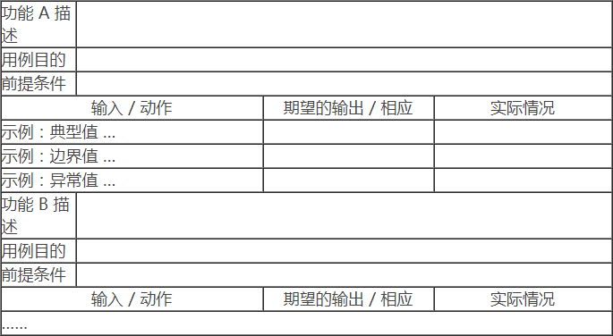
功能描述 | 管理员增加用户
用例目的 | 测试管理员增加用户功能是否完善
前提条件 | 成功登录管理员页面
输入/动作 |  | 期望输出/响应 | 实际情况
姓名：小王 卡号：1001 性别：男 部门：财务 |  | 卡号重复 | 卡号重复
姓名：小王 卡号：1002 性别： 部门： |  | 卡号重复 | 卡号重复
姓名： 卡号：1004 性别：男 部门：财务 |  | 用户名不能为空 | 用户名不能为空
姓名：小王 卡号： 性别：男 部门：财务 |  | 卡号不能为空 | 卡号不能为空
姓名：小王 卡号：5555 性别：男 部门：财务 |  | 添加成功 | 添加成功
姓名： 卡号： 性别： 部门： |  | 请输入姓名和卡号
姓名： 卡号： 性别：男 部门：财务 |  | 请输入姓名和卡号
姓名：小王 卡号：abcd 性别：男 部门：财务 |  | 卡号为数字

功能描述 | 管理员删除用户
用例目的 | 测试管理员删除用户功能是否完善
前提条件 | 成功登录管理员页面
输入/动作 |  | 期望输出/响应 | 实际情况
姓名：小王 卡号：1001 性别：男 部门：财务 |  | 卡号重复 | 卡号重复
姓名：小王 卡号：1002 性别： 部门： |  | 卡号重复 | 卡号重复
姓名： 卡号：1004 性别：男 部门：财务 |  | 用户名不能为空 | 用户名不能为空
姓名：小王 卡号： 性别：男 部门：财务 |  | 卡号不能为空 | 卡号不能为空

